様式１ 整理票 (作成上の留意点)
 | ［様式１］

 | 佐伯市立○○○○○学校 校長 ○○ ○○ |  |  |  |  | 令和６年度 学校評価の４点セット整理票（学校自己評価報告書） |  |  |  |  |  |  |  |  | 令和（ ６ ）年 （ ）月 （ ）日 時点
 | 学校の教育目標：

３つの柱で具体化
 | 育成を目指す資質・能力： 教科等横断的、汎用的な資質・能力を焦点化して設定する（R6.1.23校長会研修会説明） |  |  |  |  |  |  |  |  |  |  |  |  |  |  |  |  | ４段階評価 （Ａ：十分達成 Ｂ：おおむね達成 Ｃ：課題がある Ｄ：大いに課題がある）
 |  |  |  |  |  |  |  |  |  |  |  |  |  |  |  |  |  |  | （ 月 日）
 | 重点目標 | 担当 | 達成指標 | 分担 | 重点的取組 |  | 取組指標 | 学習指導要領が目指す 資質・能力との関連 |  |  |  | 検証・改善 【 】回目 |  |  |  |  |  |  | 学校関係者評価
 |  |  |  |  |  |  |  |  |  |  | 取組指標の 実施率 | 取組指標に対する 取組状況の確認 | 達成指標に対する 達成状況の確認 | 達成指標・取組指標の妥当性を 検証 |  | 自己評価 |  | 改善方策
 |  |  |  |  |  |  |  | 知識及び技能 | 思考力、判断力、表現力等 | 学びに向かう力、人間性等

《重点目標の設定》
○重点目標は多くとも３～４項目。
○学校として育成を目指す資質・能力を踏まえ、具体化を図る。
○各重点目標に対し３つ
程度。
○可能な限り家庭や
地域が主体となった
取組も含める。
《取組指標の設定》
○「誰が」「何を」 「どのくらいの頻度で」
行うかを明確に。
○取組状況を定期的に把握でき、短期の
検証に適したもの。
≪検証・改善≫
○各取組に対する児童生徒の実態を、各種データ（学力調査、アンケート結果等）を
用いて客観的に把握する。
○各種データに基づき把握した児童生徒の実態の要因を分析する。
（指導の立場からの要因分析）
○達成指標・取組指標の妥当性を検証し、改善方策の立案につなげる。
 |  |  |  |  |  |  |  |  |  |  |  |  |  |  |  | 取組別 | 全体 |  | 学校関係者意見 | 評価
 |  |  |  | 学校
《達成指標の設定》
○達成指標は数値化するなど
検証可能なもの。
○１つの重点目標に対して
多くとも２項目程度。
○達成指標は、子どもの成果
に関するものを設定。
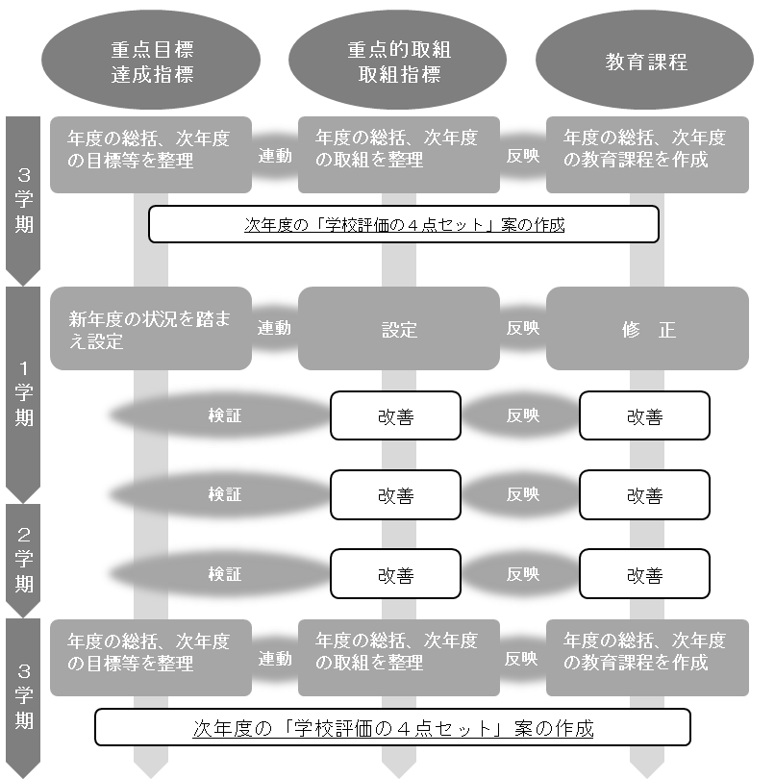

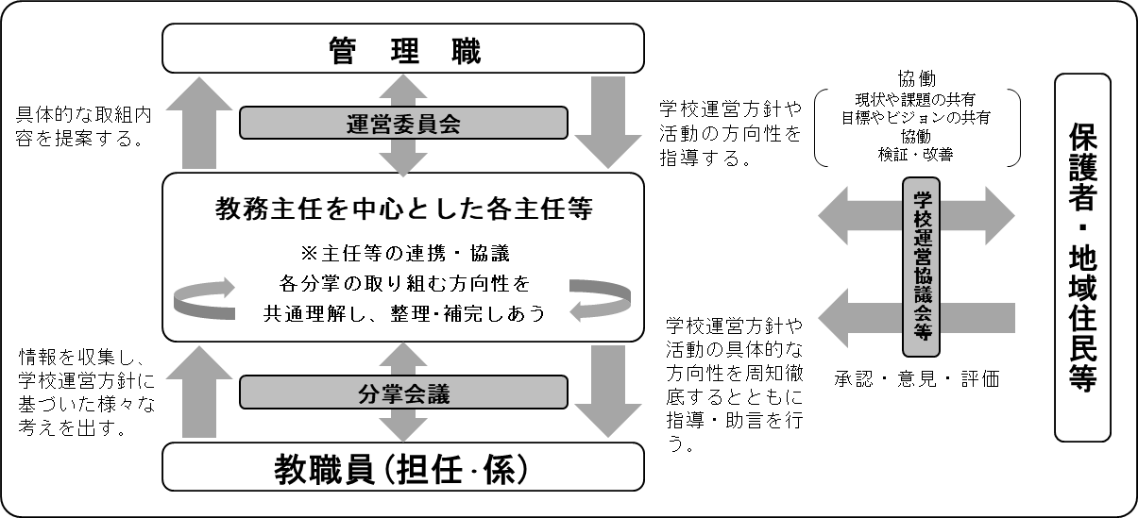
 |  |  |  | 家庭

 |  |  |  | 地域

 |  |  |  | 学校

 |  |  |  | 家庭

 |  |  |  | 地域

 |  |  |  | 学校

 |  |  |  | 家庭

 |  |  |  | 地域

【働き方改革の推進】 |  |  |  | 学校

 |  |  |  | 家庭

 |  |  |  | 地域

